追加テスト検証物１
実施前のDB状況：
エラー検知ステータスマスタテーブル（TKDYAA63）

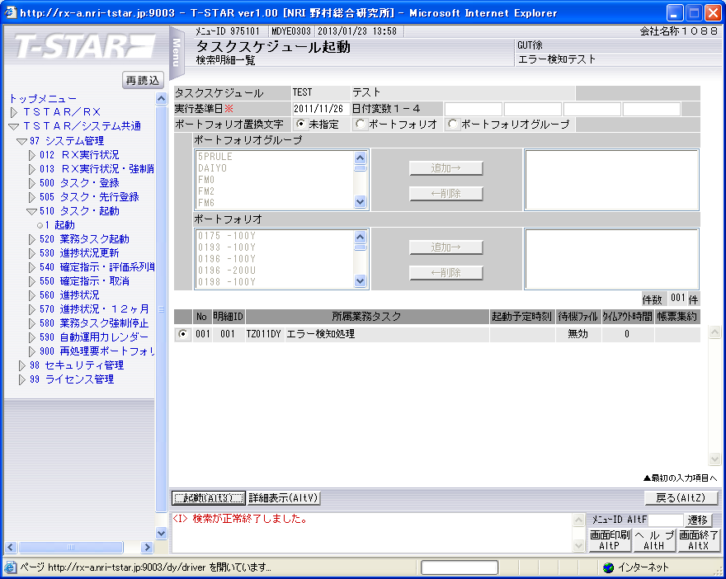

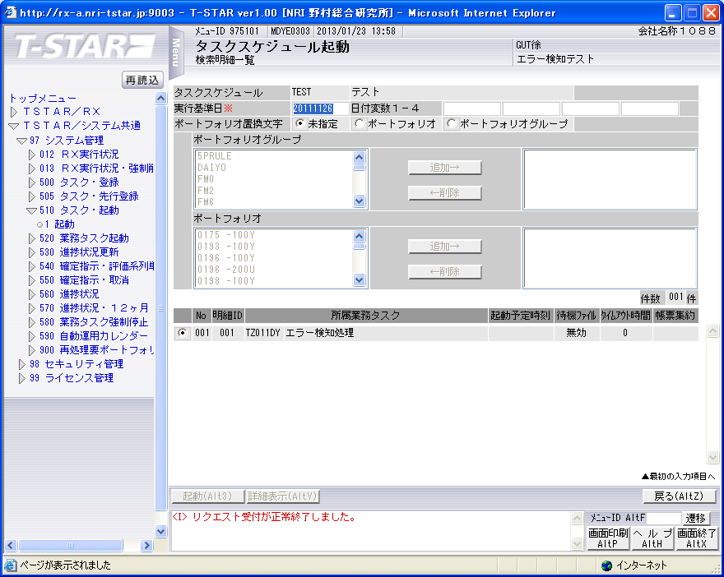

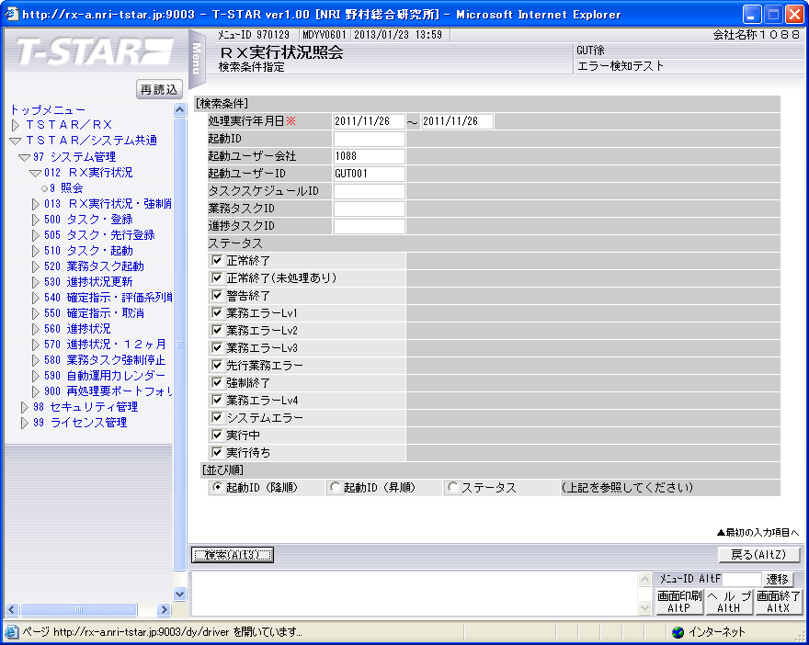

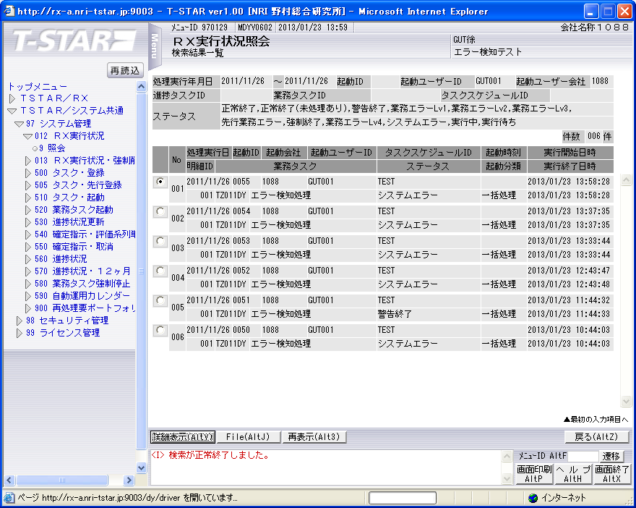

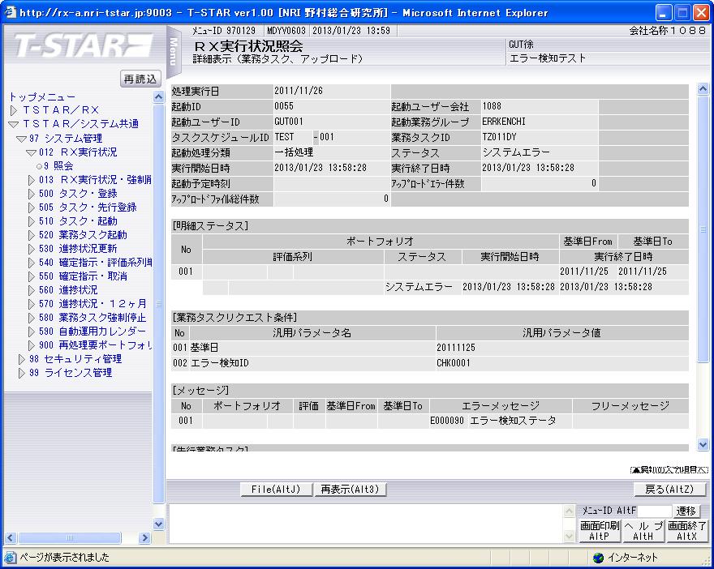

実行状況管理テーブル（TKDYAA31）

 | RIYO_CMP_CD | SYORI_YMD | KIDOU_ID | ACC_TIME | ACC_IP | KIDOU_LOGIN_CMP_CD | KIDOU_SID | KIDOU_GYOMU_GRP_CD | TSK_SCHE_KIDOU_ID | TSK_SCHE_ID | TSK_SCHE_MS_ID | GYOMU_TASK_ID | SK_TSK_SCHE_MS_ID1 | SK_TSK_SCHE_MS_ID2 | SK_TSK_SCHE_MS_ID3 | SK_TSK_SCHE_MS_ID4 | SK_TSK_SCHE_MS_ID5 | SK_TSK_SCHE_MS_ID6 | SK_TSK_SCHE_MS_ID7 | SK_TSK_SCHE_MS_ID8 | SK_TSK_SCHE_MS_ID9 | SK_TSK_SCHE_MS_ID10 | KIDOU_TIME | KIDOU_KEIRO | TAIKI_FILE_KBN | TIMEOUT_MINUTES | SYUSIN_KBN | SYUTOKUSAKI_KBN | SYUTOKU_HOUSIKI | SYUTOKU_FILE_KBN | KIDOU_SYORI_BUNRUI | JIKOU_STS | SYUSIN_STS | SYUSIN_RETRY_NUM | SYUSIN_MAX_NUM | SYUSIN_END_TIME | ITIJI_TEISHI_KBN | JIKOU_START_TIME | JIKOU_END_TIME | SHELL_END_TIME | DL_FILE_NAME | DL_FILE_KBN | AQ_TOUNYU_STS | AQ_MSG | UPLOAD_FILE_KENSU | UPLOAD_ERR_KENSU | REP_CREATE_TANI | REP_OUT_KBN | PRINTER_ID | SYUUYAKU_KBN | OYA_KIDOU_ID | DEL_KBN | UPD_DATE | UPD_LOGIN_CMP_CD | UPD_SID | UPD_PGMID | AUTO_CAL_ID | TSK_SCHE_NO | SK_TSK_SCHE_NO1 | SK_TSK_SCHE_NO2 | SK_TSK_SCHE_NO3 | SK_TSK_SCHE_NO4 | SK_TSK_SCHE_NO5 | SK_TSK_SCHE_NO6 | SK_TSK_SCHE_NO7 | SK_TSK_SCHE_NO8 | SK_TSK_SCHE_NO9 | SK_TSK_SCHE_NO10 | AQ_TOUNYU_TIME | AQ_SAITOUNYU_TIME | JIKOU_RESTART_TIME | TEISHI_UKETSUKE_TIME | TEISHI_KANRYOU_TIME | OYA_TSK_END_TIME | ROWID
1 | 1088 | 20111126 | 0055 | 20130123135822 | 172.107.47.3 | 1088 | GUT001 | ERRKENCHI | 0055 | TEST | 1 | TZ011DY | 0 | 0 | 0 | 0 | 0 | 0 | 0 | 0 | 0 | 0 |  | 1 | 0 | 0 | 0 |  |  |  | B | 400 |  | 0 | 0 |  | 0 | 20130123135828 | 20130123135828 |  | 1088_20111126_0055.zip |  | 1 |  | 0 | 0 |  |  |  | 0 |  | 0 | 2013/01/23 13:58:28 | 1088 |  | SCZY7070 |  | 0 | 0 | 0 | 0 | 0 | 0 | 0 | 0 | 0 | 0 | 0 | 20130123135827 |  |  |  |  |  | AAAohrAAHAAE+QEAAA

実行状況管理明細テーブル(TKDYAA35)

 | RIYO_CMP_CD | SYORI_YMD | KIDOU_ID | FUND_CD | PTF_CD | HYK_KRTU_CD | REP_ID | REP_ANY_CD | KJN_YMD_FROM | KJN_YMD_TO | SYORI_BANGO | GYOMU_TASK_ID | JIKOU_STS | JIKOU_START_TIME | JIKOU_END_TIME | DAT_FILE_NAME | UPD_DATE | UPD_LOGIN_CMP_CD | UPD_SID | UPD_PGMID | ROWID
1 | 1088 | 20111126 | 0055 |  |  |  |  |  | 20111125 | 20111125 | 1 | TZ011DY | 400 | 20130123135828 | 20130123135828 | 1088_20111125_0055__.dat | 2013/01/23 13:58:28 | 1088 |  | SCZY7210 | AAAohlAAGAAHbG0AAI

実行状況エラーメッセージテーブル（TKDYAA36）

 | RIYO_CMP_CD | SYORI_YMD | KIDOU_ID | BANGO | FUND_CD | PTF_CD | HYK_KRTU_CD | REP_ID | REP_ANY_CD | KJN_YMD_FROM | KJN_YMD_TO | GYOMU_TASK_ID | MSG_ID | ERR_MSG | FREE_MSG | UPD_DATE | UPD_LOGIN_CMP_CD | UPD_SID | UPD_PGMID | ROWID
1 | 1088 | 20111126 | 0055 | 55700401 |  |  |  |  |  | 0 | 0 | TZ011DY | E000090 | エラー検知ステータスマスタが存在しません。 |  | 2013/01/23 13:58:28 | 1088 |  | TIDYAA36 | AAAohhAAFAANEbhAAL

シェルログ（BDYJ2001.sh.log）：
#*****************************************************************************************
#
2013/01/23 13:58:28 BDYJ2001.sh JOB-START
#
#*****************************************************************************************
#-----------------------------------------------------------------------------------------
# STEPID = 0010 START
#-----------------------------------------------------------------------------------------
2013/01/23 13:58:28 MCZY7070 Is Started.
2013/01/23 13:58:28 MCZY7070 Is Ended Normally.
RIYO_CMPCD=1088 KIJYUN_YMD=20111126 EXEC_ID=TZ011DY KIDO_ID=0055
#-----------------------------------------------------------------------------------------
# STEPID = 0010 NORMAL-END
#-----------------------------------------------------------------------------------------
#-----------------------------------------------------------------------------------------
# STEPID = 0020 START
#-----------------------------------------------------------------------------------------
2013/01/23 13:58:28 MDYJ2001 Is Started.
2013/01/23 13:58:28 MDYJ2001 Is Ended Abnormally(System).
RIYO_CMPCD=1088 KIJYUN_YMD=20111126 EXEC_ID=TZ011DY KIDO_ID=0055
PGM=MDYJ2001 PSTN=0008 RTNCD=901
#-----------------------------------------------------------------------------------------
# STEPID = 0020 ABNORMAL-END
#-----------------------------------------------------------------------------------------
#-----------------------------------------------------------------------------------------
# STEPID = 0030 START
#-----------------------------------------------------------------------------------------
2013/01/23 13:58:28 MCZY7070 Is Started.
2013/01/23 13:58:28 MCZY7070 Is Ended Normally.
RIYO_CMPCD=1088 KIJYUN_YMD=20111126 EXEC_ID=TZ011DY KIDO_ID=0055
#-----------------------------------------------------------------------------------------
# STEPID = 0030 NORMAL-END
#-----------------------------------------------------------------------------------------
#*****************************************************************************************
#
2013/01/23 13:58:28 BDYJ2001.sh JOB-ABNORMAL-END
#
#*****************************************************************************************

ログbetran03.log1
15785 B3 2013/01/23 13:58:29 RLBLV031 *CY KFCA06001-E WCY001E SCZY6000 <L1>2013/01/23 13:58:29 SCZY6000 Is Ended Abnormally.
15785 B3 2013/01/23 13:58:29 RLBLV031 *CY KFCA06001-E WCY001E SCZY6000 <L2>RIYO_CMPCD=1088 SYORI_YMD=20111126 KIDO_ID=0055 QNAME=AQ_9999_1002
15785 B3 2013/01/23 13:58:29 RLBLV031 *CY KFCA06001-E WCY001E SCZY6000 <L3>PGM=SCZY6000 PSTN=0014 RTNCD=901
15785 B3 2013/01/23 13:58:29 RLBLV031 *CY KFCA06001-E WCY001E SCZY6000 <L4>DTL_RTNCD= 000001801
15785 B3 2013/01/23 13:58:29 RLBLV031 *CY KFCA06001-E WCY001E SCZY6000 <L5>(15785) KFCA00107-E "read(oflread)" failed.errno=11 : リソースが一時的に利用できません

11127 B3 2013/01/23 14:00:04 RLBLV031 trn KFCA00989-I トランザクションブランチをロールバックしました。TRNGID＝8b08TB0300036622，TRNBID＝TB03TB0300036622，サーバ名＝SE01，サービス名＝SRV_MSEE0102，要因＝dc_trn_unchained_rollback, 発生元＝

追加テスト検証物２
実施前のDB状況：
エラー検知ステータスマスタテーブル（TKDYAA63）
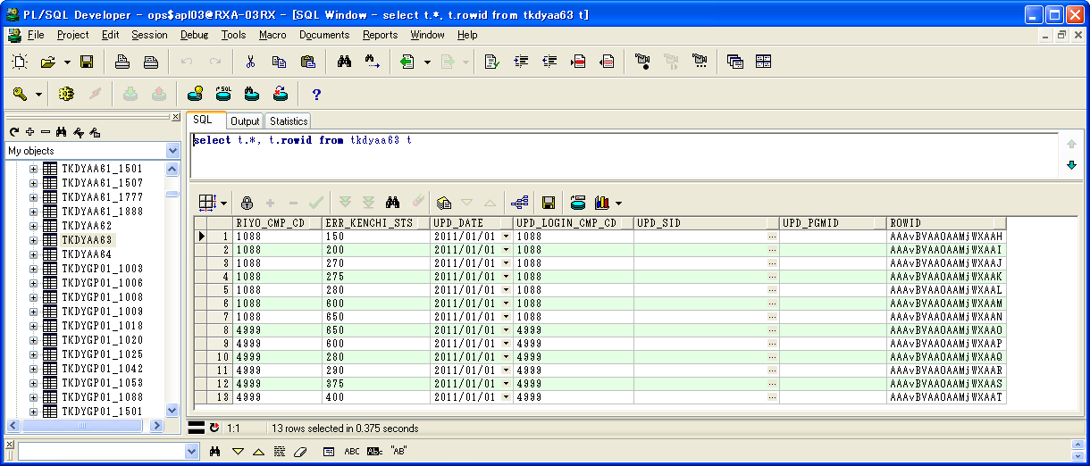

 | RIYO_CMP_CD | ERR_KENCHI_STS | UPD_DATE | UPD_LOGIN_CMP_CD | UPD_SID | UPD_PGMID | ROWID
1 | 1088 | 150 | 2011/01/01 | 1088 |  |  | AAAvBVAAOAAMjWXAAH
2 | 1088 | 200 | 2011/01/01 | 1088 |  |  | AAAvBVAAOAAMjWXAAI
3 | 1088 | 270 | 2011/01/01 | 1088 |  |  | AAAvBVAAOAAMjWXAAJ
4 | 1088 | 275 | 2011/01/01 | 1088 |  |  | AAAvBVAAOAAMjWXAAK
5 | 1088 | 280 | 2011/01/01 | 1088 |  |  | AAAvBVAAOAAMjWXAAL
6 | 1088 | 600 | 2011/01/01 | 1088 |  |  | AAAvBVAAOAAMjWXAAM
7 | 1088 | 650 | 2011/01/01 | 1088 |  |  | AAAvBVAAOAAMjWXAAN
8 | 4999 | 650 | 2011/01/01 | 4999 |  |  | AAAvBVAAOAAMjWXAAO
9 | 4999 | 600 | 2011/01/01 | 4999 |  |  | AAAvBVAAOAAMjWXAAP
10 | 4999 | 280 | 2011/01/01 | 4999 |  |  | AAAvBVAAOAAMjWXAAQ
11 | 4999 | 290 | 2011/01/01 | 4999 |  |  | AAAvBVAAOAAMjWXAAR
12 | 4999 | 375 | 2011/01/01 | 4999 |  |  | AAAvBVAAOAAMjWXAAS
13 | 4999 | 400 | 2011/01/01 | 4999 |  |  | AAAvBVAAOAAMjWXAAT

エラー検知対象タスクマスタテーブル（TKDYAA64）
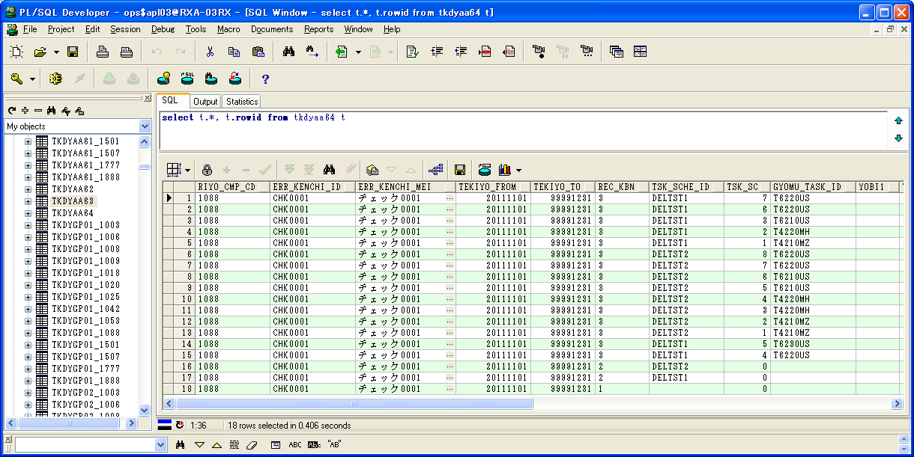

 | RIYO_CMP_CD | ERR_KENCHI_ID | ERR_KENCHI_MEI | TEKIYO_FROM | TEKIYO_TO | REC_KBN | TSK_SCHE_ID | TSK_SCHE_MS_ID | GYOMU_TASK_ID | YOBI1 | YOBI2 | YOBI3 | YOBI4 | YOBI5 | UPD_DATE | UPD_LOGIN_CMP_CD | UPD_SID | UPD_PGMID | ROWID
1 | 1088 | CHK0001 | チェック0001 | 20111101 | 99991231 | 3 | DELTST1 | 7 | T6220US |  |  |  |  |  | 2013/01/01 | 1088 |  |  | AAAvBXAAFAAEVTnAAE
2 | 1088 | CHK0001 | チェック0001 | 20111101 | 99991231 | 3 | DELTST1 | 6 | T6220US |  |  |  |  |  | 2013/01/01 | 1088 |  |  | AAAvBXAAFAAEVTnAAF
3 | 1088 | CHK0001 | チェック0001 | 20111101 | 99991231 | 3 | DELTST1 | 3 | T6210US |  |  |  |  |  | 2013/01/01 | 1088 |  |  | AAAvBXAAFAAEVTnAAG
4 | 1088 | CHK0001 | チェック0001 | 20111101 | 99991231 | 3 | DELTST1 | 2 | T4220MH |  |  |  |  |  | 2013/01/01 | 1088 |  |  | AAAvBXAAFAAEVTnAAH
5 | 1088 | CHK0001 | チェック0001 | 20111101 | 99991231 | 3 | DELTST1 | 1 | T4210MZ |  |  |  |  |  | 2013/01/01 | 1088 |  |  | AAAvBXAAFAAEVTnAAI
6 | 1088 | CHK0001 | チェック0001 | 20111101 | 99991231 | 3 | DELTST2 | 8 | T6220US |  |  |  |  |  | 2013/01/01 | 1088 |  |  | AAAvBXAAFAAEVTnAAJ
7 | 1088 | CHK0001 | チェック0001 | 20111101 | 99991231 | 3 | DELTST2 | 7 | T6220US |  |  |  |  |  | 2013/01/01 | 1088 |  |  | AAAvBXAAFAAEVTnAAK
8 | 1088 | CHK0001 | チェック0001 | 20111101 | 99991231 | 3 | DELTST2 | 6 | T6210US |  |  |  |  |  | 2013/01/01 | 1088 |  |  | AAAvBXAAFAAEVTnAAL
9 | 1088 | CHK0001 | チェック0001 | 20111101 | 99991231 | 3 | DELTST2 | 5 | T6210US |  |  |  |  |  | 2013/01/01 | 1088 |  |  | AAAvBXAAFAAEVTnAAM
10 | 1088 | CHK0001 | チェック0001 | 20111101 | 99991231 | 3 | DELTST2 | 4 | T4220MH |  |  |  |  |  | 2013/01/01 | 1088 |  |  | AAAvBXAAFAAEVTnAAN
11 | 1088 | CHK0001 | チェック0001 | 20111101 | 99991231 | 3 | DELTST2 | 3 | T4220MH |  |  |  |  |  | 2013/01/01 | 1088 |  |  | AAAvBXAAFAAEVTnAAO
12 | 1088 | CHK0001 | チェック0001 | 20111101 | 99991231 | 3 | DELTST2 | 2 | T4210MZ |  |  |  |  |  | 2013/01/01 | 1088 |  |  | AAAvBXAAFAAEVTnAAP
13 | 1088 | CHK0001 | チェック0001 | 20111101 | 99991231 | 3 | DELTST2 | 1 | T4210MZ |  |  |  |  |  | 2013/01/01 | 1088 |  |  | AAAvBXAAFAAEVTnAAQ
14 | 1088 | CHK0001 | チェック0001 | 20111101 | 99991231 | 3 | DELTST1 | 5 | T6230US |  |  |  |  |  | 2013/01/01 | 1088 |  |  | AAAvBXAAFAAEVTnAAR
15 | 1088 | CHK0001 | チェック0001 | 20111101 | 99991231 | 3 | DELTST1 | 4 | T6220US |  |  |  |  |  | 2013/01/01 | 1088 |  |  | AAAvBXAAFAAEVTnAAS
16 | 1088 | CHK0001 | チェック0001 | 20111101 | 99991231 | 2 | DELTST2 | 0 |  |  |  |  |  |  | 2013/01/01 | 1088 |  |  | AAAvBXAAFAAEVTnAAT
17 | 1088 | CHK0001 | チェック0001 | 20111101 | 99991231 | 2 | DELTST1 | 0 |  |  |  |  |  |  | 2013/01/01 | 1088 |  |  | AAAvBXAAFAAEVTnAAU
18 | 1088 | CHK0001 | チェック0001 | 20111101 | 99991231 | 1 |  | 0 |  |  |  |  |  |  | 2013/01/01 | 1088 |  |  | AAAvBXAAFAAEVTnAAV

実行状況管理テーブル（TKDYAA31）
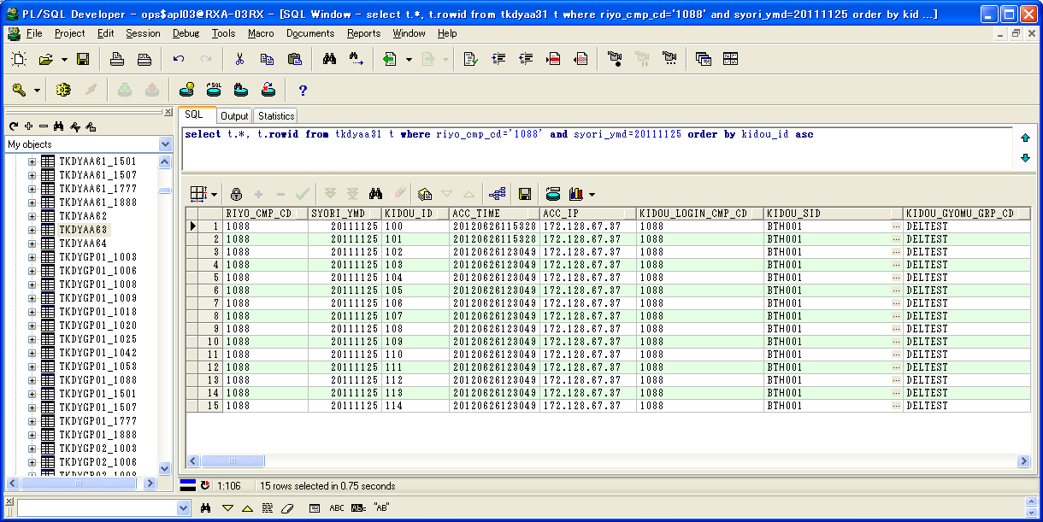

 | RIYO_CMP_CD | SYORI_YMD | KIDOU_ID | ACC_TIME | ACC_IP | KIDOU_LOGIN_CMP_CD | KIDOU_SID | KIDOU_GYOMU_GRP_CD | TSK_SCHE_KIDOU_ID | TSK_SCHE_ID | TSK_SCHE_MS_ID | GYOMU_TASK_ID | SK_TSK_SCHE_MS_ID1 | SK_TSK_SCHE_MS_ID2 | SK_TSK_SCHE_MS_ID3 | SK_TSK_SCHE_MS_ID4 | SK_TSK_SCHE_MS_ID5 | SK_TSK_SCHE_MS_ID6 | SK_TSK_SCHE_MS_ID7 | SK_TSK_SCHE_MS_ID8 | SK_TSK_SCHE_MS_ID9 | SK_TSK_SCHE_MS_ID10 | KIDOU_TIME | KIDOU_KEIRO | TAIKI_FILE_KBN | TIMEOUT_MINUTES | SYUSIN_KBN | SYUTOKUSAKI_KBN | SYUTOKU_HOUSIKI | SYUTOKU_FILE_KBN | KIDOU_SYORI_BUNRUI | JIKOU_STS | SYUSIN_STS | SYUSIN_RETRY_NUM | SYUSIN_MAX_NUM | SYUSIN_END_TIME | ITIJI_TEISHI_KBN | JIKOU_START_TIME | JIKOU_END_TIME | SHELL_END_TIME | DL_FILE_NAME | DL_FILE_KBN | AQ_TOUNYU_STS | AQ_MSG | UPLOAD_FILE_KENSU | UPLOAD_ERR_KENSU | REP_CREATE_TANI | REP_OUT_KBN | PRINTER_ID | SYUUYAKU_KBN | OYA_KIDOU_ID | DEL_KBN | UPD_DATE | UPD_LOGIN_CMP_CD | UPD_SID | UPD_PGMID | AUTO_CAL_ID | TSK_SCHE_NO | SK_TSK_SCHE_NO1 | SK_TSK_SCHE_NO2 | SK_TSK_SCHE_NO3 | SK_TSK_SCHE_NO4 | SK_TSK_SCHE_NO5 | SK_TSK_SCHE_NO6 | SK_TSK_SCHE_NO7 | SK_TSK_SCHE_NO8 | SK_TSK_SCHE_NO9 | SK_TSK_SCHE_NO10 | AQ_TOUNYU_TIME | AQ_SAITOUNYU_TIME | JIKOU_RESTART_TIME | TEISHI_UKETSUKE_TIME | TEISHI_KANRYOU_TIME | OYA_TSK_END_TIME | ROWID
1 | 1088 | 20111125 | 100 | 20120626115328 | 172.128.67.37 | 1088 | BTH001 | DELTEST | 22 | DELTST1 | 4 | T6220US | 3 | 0 | 0 | 0 | 0 | 0 | 0 | 0 | 0 | 0 |  | 1 | 0 | 0 | 0 |  |  |  | B | 270 |  | 0 | 0 |  | 0 |  |  |  | 1088_20110425_0025.zip |  | 1 |  | 0 | 0 |  |  |  | 0 |  | 0 | 2012/06/26 12:01:21 | 1088 | NRISYS | SCZY7070 |  | 0 | 0 | 0 | 0 | 0 | 0 | 0 | 0 | 0 | 0 | 0 | 20120626120006 |  |  |  |  |  | AAAohrAAHAAE+PkAAB
2 | 1088 | 20111125 | 101 | 20120626115328 | 172.128.67.37 | 1088 | BTH001 | DELTEST | 22 | DELTST1 | 5 | T6230US | 4 | 0 | 0 | 0 | 0 | 0 | 0 | 0 | 0 | 0 |  | 1 | 0 | 0 | 0 |  |  |  | B | 280 |  | 0 | 0 |  | 0 |  |  |  | 1088_20110425_0026.zip |  | 1 |  | 0 | 0 |  |  |  | 0 |  | 0 | 2012/06/26 12:02:01 | 1088 | NRISYS | SCZY7070 |  | 0 | 0 | 0 | 0 | 0 | 0 | 0 | 0 | 0 | 0 | 0 | 20120626120123 |  |  |  |  |  | AAAohrAAHAAE+PkAAA
3 | 1088 | 20111125 | 102 | 20120626123049 | 172.128.67.37 | 1088 | BTH001 | DELTEST | 23 | DELTST2 | 1 | T4210MZ | 0 | 0 | 0 | 0 | 0 | 0 | 0 | 0 | 0 | 0 |  | 1 | 0 | 0 | 0 |  |  |  | B | 150 |  | 0 | 0 |  | 0 |  |  |  | 1088_20110425_0027.zip |  | 1 |  | 0 | 0 |  |  |  | 0 |  | 0 | 2012/06/26 12:31:32 | 1088 | NRISYS | SCZY7070 |  | 0 | 0 | 0 | 0 | 0 | 0 | 0 | 0 | 0 | 0 | 0 | 20120626123053 |  |  |  |  |  | AAAohrAAHAAE+PoAAB
4 | 1088 | 20111125 | 103 | 20120626123049 | 172.128.67.37 | 1088 | BTH001 | DELTEST | 23 | DELTST2 | 2 | T4210MZ | 0 | 0 | 0 | 0 | 0 | 0 | 0 | 0 | 0 | 0 |  | 1 | 0 | 0 | 0 |  |  |  | B | 200 |  | 0 | 0 |  | 0 |  |  |  | 1088_20110425_0027.zip |  | 1 |  | 0 | 0 |  |  |  | 0 |  | 0 | 2012/06/26 12:31:32 | 1088 | NRISYS | SCZY7070 |  | 0 | 0 | 0 | 0 | 0 | 0 | 0 | 0 | 0 | 0 | 0 | 20120626123053 |  |  |  |  |  | AAAohrAAHAAE+PoAAA
5 | 1088 | 20111125 | 104 | 20120626123049 | 172.128.67.37 | 1088 | BTH001 | DELTEST | 23 | DELTST2 | 3 | T4220MH | 1 | 0 | 0 | 0 | 0 | 0 | 0 | 0 | 0 | 0 |  | 1 | 0 | 0 | 0 |  |  |  | B | 600 |  | 0 | 0 |  | 0 |  |  |  | 1088_20110425_0027.zip |  | 1 |  | 0 | 0 |  |  |  | 0 |  | 0 | 2012/06/26 12:31:32 | 1088 | NRISYS | SCZY7070 |  | 0 | 0 | 0 | 0 | 0 | 0 | 0 | 0 | 0 | 0 | 0 | 20120626123053 |  |  |  |  |  | AAAohrAAHAAE+PsAAA
6 | 1088 | 20111125 | 105 | 20120626123049 | 172.128.67.37 | 1088 | BTH001 | DELTEST | 23 | DELTST2 | 4 | T4220MH | 2 | 0 | 0 | 0 | 0 | 0 | 0 | 0 | 0 | 0 |  | 1 | 0 | 0 | 0 |  |  |  | B | 600 |  | 0 | 0 |  | 0 |  |  |  | 1088_20110425_0027.zip |  | 1 |  | 0 | 0 |  |  |  | 0 |  | 0 | 2012/06/26 12:31:32 | 1088 | NRISYS | SCZY7070 |  | 0 | 0 | 0 | 0 | 0 | 0 | 0 | 0 | 0 | 0 | 0 | 20120626123053 |  |  |  |  |  | AAAohrAAHAAE+PsAAB
7 | 1088 | 20111125 | 106 | 20120626123049 | 172.128.67.37 | 1088 | BTH001 | DELTEST | 23 | DELTST2 | 5 | T6210US | 3 | 0 | 0 | 0 | 0 | 0 | 0 | 0 | 0 | 0 |  | 1 | 0 | 0 | 0 |  |  |  | B | 600 |  | 0 | 0 |  | 0 |  |  |  | 1088_20110425_0027.zip |  | 1 |  | 0 | 0 |  |  |  | 0 |  | 0 | 2012/06/26 12:31:32 | 1088 | NRISYS | SCZY7070 |  | 0 | 0 | 0 | 0 | 0 | 0 | 0 | 0 | 0 | 0 | 0 | 20120626123053 |  |  |  |  |  | AAAohrAAHAAE+PwAAA
8 | 1088 | 20111125 | 107 | 20120626123049 | 172.128.67.37 | 1088 | BTH001 | DELTEST | 23 | DELTST2 | 6 | T6210US | 4 | 0 | 0 | 0 | 0 | 0 | 0 | 0 | 0 | 0 |  | 1 | 0 | 0 | 0 |  |  |  | B | 600 |  | 0 | 0 |  | 0 |  |  |  | 1088_20110425_0027.zip |  | 1 |  | 0 | 0 |  |  |  | 0 |  | 0 | 2012/06/26 12:31:32 | 1088 | NRISYS | SCZY7070 |  | 0 | 0 | 0 | 0 | 0 | 0 | 0 | 0 | 0 | 0 | 0 | 20120626123053 |  |  |  |  |  | AAAohrAAHAAE+PwAAB
9 | 1088 | 20111125 | 108 | 20120626123049 | 172.128.67.37 | 1088 | BTH001 | DELTEST | 23 | DELTST2 | 7 | T6220US | 5 | 0 | 0 | 0 | 0 | 0 | 0 | 0 | 0 | 0 |  | 1 | 0 | 0 | 0 |  |  |  | B | 600 |  | 0 | 0 |  | 0 |  |  |  | 1088_20110425_0027.zip |  | 1 |  | 0 | 0 |  |  |  | 0 |  | 0 | 2012/06/26 12:31:32 | 1088 | NRISYS | SCZY7070 |  | 0 | 0 | 0 | 0 | 0 | 0 | 0 | 0 | 0 | 0 | 0 | 20120626123053 |  |  |  |  |  | AAAohrAAHAAE+P0AAA
10 | 1088 | 20111125 | 109 | 20120626123049 | 172.128.67.37 | 1088 | BTH001 | DELTEST | 23 | DELTST2 | 8 | T6220US | 6 | 0 | 0 | 0 | 0 | 0 | 0 | 0 | 0 | 0 |  | 1 | 0 | 0 | 0 |  |  |  | B | 650 |  | 0 | 0 |  | 0 |  |  |  | 1088_20110425_0027.zip |  | 1 |  | 0 | 0 |  |  |  | 0 |  | 0 | 2012/06/26 12:31:32 | 1088 | NRISYS | SCZY7070 |  | 0 | 0 | 0 | 0 | 0 | 0 | 0 | 0 | 0 | 0 | 0 | 20120626123053 |  |  |  |  |  | AAAohrAAHAAE+P0AAB
11 | 1088 | 20111125 | 110 | 20120626123049 | 172.128.67.37 | 1088 | BTH001 | DELTEST | 22 | DELTST1 | 1 | T4210MZ | 0 | 0 | 0 | 0 | 0 | 0 | 0 | 0 | 0 | 0 |  | 1 | 0 | 0 | 0 |  |  |  | B | 600 |  | 0 | 0 |  | 0 |  |  |  | 1088_20110425_0027.zip |  | 1 |  | 0 | 0 |  |  |  | 0 |  | 0 | 2012/06/26 12:31:32 | 1088 | NRISYS | SCZY7070 |  | 0 | 0 | 0 | 0 | 0 | 0 | 0 | 0 | 0 | 0 | 0 | 20120626123053 |  |  |  |  |  | AAAohrAAHAAE+P4AAA
12 | 1088 | 20111125 | 111 | 20120626123049 | 172.128.67.37 | 1088 | BTH001 | DELTEST | 22 | DELTST1 | 2 | T4220MH | 1 | 0 | 0 | 0 | 0 | 0 | 0 | 0 | 0 | 0 |  | 1 | 0 | 0 | 0 |  |  |  | B | 600 |  | 0 | 0 |  | 0 |  |  |  | 1088_20110425_0027.zip |  | 1 |  | 0 | 0 |  |  |  | 0 |  | 0 | 2012/06/26 12:31:32 | 1088 | NRISYS | SCZY7070 |  | 0 | 0 | 0 | 0 | 0 | 0 | 0 | 0 | 0 | 0 | 0 | 20120626123053 |  |  |  |  |  | AAAohrAAHAAE+P4AAB
13 | 1088 | 20111125 | 112 | 20120626123049 | 172.128.67.37 | 1088 | BTH001 | DELTEST | 22 | DELTST1 | 3 | T6210US | 2 | 0 | 0 | 0 | 0 | 0 | 0 | 0 | 0 | 0 |  | 1 | 0 | 0 | 0 |  |  |  | B | 600 |  | 0 | 0 |  | 0 |  |  |  | 1088_20110425_0027.zip |  | 1 |  | 0 | 0 |  |  |  | 0 |  | 0 | 2012/06/26 12:31:32 | 1088 | NRISYS | SCZY7070 |  | 0 | 0 | 0 | 0 | 0 | 0 | 0 | 0 | 0 | 0 | 0 | 20120626123053 |  |  |  |  |  | AAAohrAAHAAE+P8AAA
14 | 1088 | 20111125 | 113 | 20120626123049 | 172.128.67.37 | 1088 | BTH001 | DELTEST | 22 | DELTST1 | 6 | T6220US | 5 | 0 | 0 | 0 | 0 | 0 | 0 | 0 | 0 | 0 |  | 1 | 0 | 0 | 0 |  |  |  | B | 600 |  | 0 | 0 |  | 0 |  |  |  | 1088_20110425_0027.zip |  | 1 |  | 0 | 0 |  |  |  | 0 |  | 0 | 2012/06/26 12:31:32 | 1088 | NRISYS | SCZY7070 |  | 0 | 0 | 0 | 0 | 0 | 0 | 0 | 0 | 0 | 0 | 0 | 20120626123053 |  |  |  |  |  | AAAohrAAHAAE+P8AAB
15 | 1088 | 20111125 | 114 | 20120626123049 | 172.128.67.37 | 1088 | BTH001 | DELTEST | 22 | DELTST1 | 7 | T6220US | 6 | 0 | 0 | 0 | 0 | 0 | 0 | 0 | 0 | 0 |  | 1 | 0 | 0 | 0 |  |  |  | B | 650 |  | 0 | 0 |  | 0 |  |  |  | 1088_20110425_0027.zip |  | 1 |  | 0 | 0 |  |  |  | 0 |  | 0 | 2012/06/26 12:31:32 | 1088 | NRISYS | SCZY7070 |  | 0 | 0 | 0 | 0 | 0 | 0 | 0 | 0 | 0 | 0 | 0 | 20120626123053 |  |  |  |  |  | AAAohrAAHAAE+QAAAA







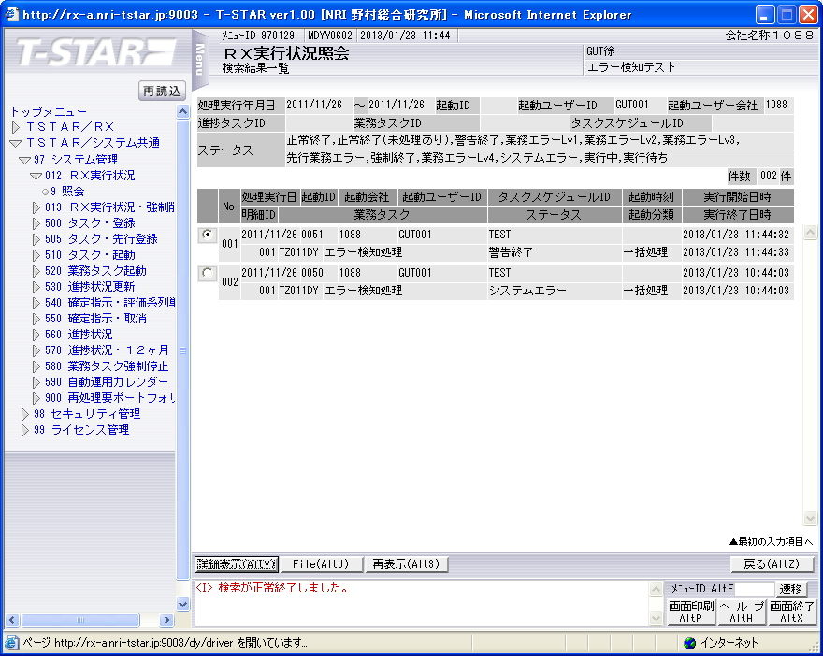

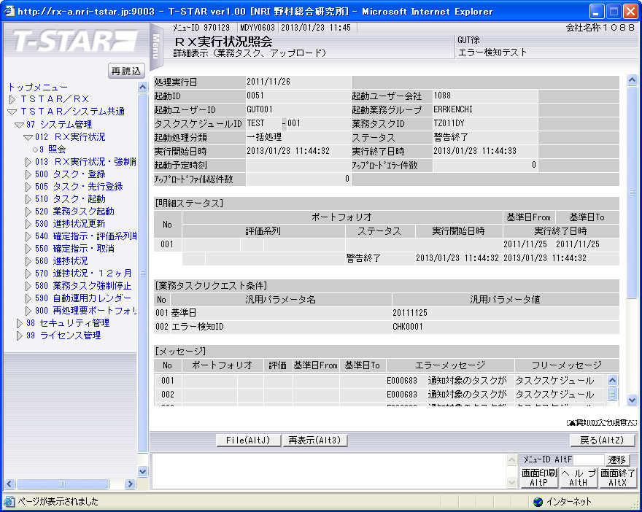

実行状況管理テーブル（TKDYAA31）

 | RIYO_CMP_CD | SYORI_YMD | KIDOU_ID | ACC_TIME | ACC_IP | KIDOU_LOGIN_CMP_CD | KIDOU_SID | KIDOU_GYOMU_GRP_CD | TSK_SCHE_KIDOU_ID | TSK_SCHE_ID | TSK_SCHE_MS_ID | GYOMU_TASK_ID | SK_TSK_SCHE_MS_ID1 | SK_TSK_SCHE_MS_ID2 | SK_TSK_SCHE_MS_ID3 | SK_TSK_SCHE_MS_ID4 | SK_TSK_SCHE_MS_ID5 | SK_TSK_SCHE_MS_ID6 | SK_TSK_SCHE_MS_ID7 | SK_TSK_SCHE_MS_ID8 | SK_TSK_SCHE_MS_ID9 | SK_TSK_SCHE_MS_ID10 | KIDOU_TIME | KIDOU_KEIRO | TAIKI_FILE_KBN | TIMEOUT_MINUTES | SYUSIN_KBN | SYUTOKUSAKI_KBN | SYUTOKU_HOUSIKI | SYUTOKU_FILE_KBN | KIDOU_SYORI_BUNRUI | JIKOU_STS | SYUSIN_STS | SYUSIN_RETRY_NUM | SYUSIN_MAX_NUM | SYUSIN_END_TIME | ITIJI_TEISHI_KBN | JIKOU_START_TIME | JIKOU_END_TIME | SHELL_END_TIME | DL_FILE_NAME | DL_FILE_KBN | AQ_TOUNYU_STS | AQ_MSG | UPLOAD_FILE_KENSU | UPLOAD_ERR_KENSU | REP_CREATE_TANI | REP_OUT_KBN | PRINTER_ID | SYUUYAKU_KBN | OYA_KIDOU_ID | DEL_KBN | UPD_DATE | UPD_LOGIN_CMP_CD | UPD_SID | UPD_PGMID | AUTO_CAL_ID | TSK_SCHE_NO | SK_TSK_SCHE_NO1 | SK_TSK_SCHE_NO2 | SK_TSK_SCHE_NO3 | SK_TSK_SCHE_NO4 | SK_TSK_SCHE_NO5 | SK_TSK_SCHE_NO6 | SK_TSK_SCHE_NO7 | SK_TSK_SCHE_NO8 | SK_TSK_SCHE_NO9 | SK_TSK_SCHE_NO10 | AQ_TOUNYU_TIME | AQ_SAITOUNYU_TIME | JIKOU_RESTART_TIME | TEISHI_UKETSUKE_TIME | TEISHI_KANRYOU_TIME | OYA_TSK_END_TIME | ROWID
1 | 1088 | 20111126 | 0051 | 20130123114427 | 172.107.47.3 | 1088 | GUT001 | ERRKENCHI | 0051 | TEST | 1 | TZ011DY | 0 | 0 | 0 | 0 | 0 | 0 | 0 | 0 | 0 | 0 |  | 1 | 0 | 0 | 0 |  |  |  | B | 200 |  | 0 | 0 |  | 0 | 20130123114432 | 20130123114433 |  | 1088_20111126_0051.zip |  | 1 |  | 0 | 0 |  |  |  | 0 |  | 0 | 2013/01/23 11:44:33 | 1088 |  | SCZY7070 |  | 0 | 0 | 0 | 0 | 0 | 0 | 0 | 0 | 0 | 0 | 0 | 20130123114431 |  |  |  |  |  | AAAohrAAHAAE+OiAAB

実行状況管理明細テーブル(TKDYAA35)

 | RIYO_CMP_CD | SYORI_YMD | KIDOU_ID | FUND_CD | PTF_CD | HYK_KRTU_CD | REP_ID | REP_ANY_CD | KJN_YMD_FROM | KJN_YMD_TO | SYORI_BANGO | GYOMU_TASK_ID | JIKOU_STS | JIKOU_START_TIME | JIKOU_END_TIME | DAT_FILE_NAME | UPD_DATE | UPD_LOGIN_CMP_CD | UPD_SID | UPD_PGMID | ROWID
1 | 1088 | 20111126 | 0051 |  |  |  |  |  | 20111125 | 20111125 | 1 | TZ011DY | 200 | 20130123114432 | 20130123114432 | 1088_20111125_0051__.dat | 2013/01/23 11:44:32 | 1088 |  | SCZY7210 | AAAohlAAGAAHbG0AAH

実行状況エラーメッセージテーブル（TKDYAA36）
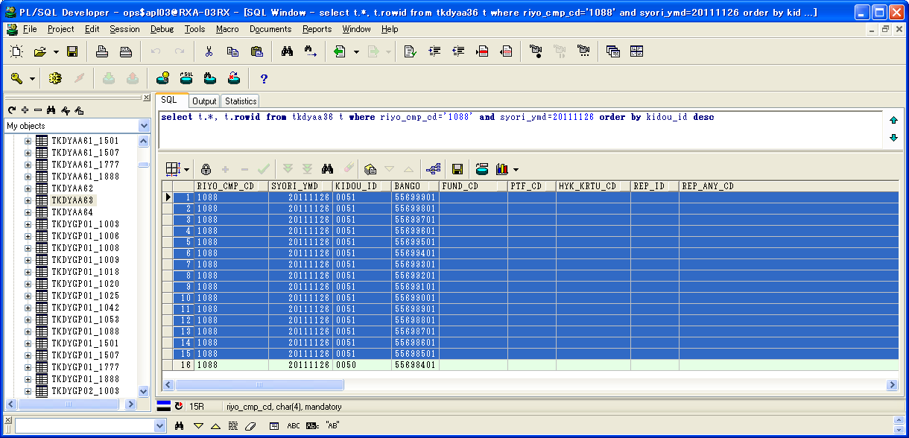

 | RIYO_CMP_CD | SYORI_YMD | KIDOU_ID | BANGO | FUND_CD | PTF_CD | HYK_KRTU_CD | REP_ID | REP_ANY_CD | KJN_YMD_FROM | KJN_YMD_TO | GYOMU_TASK_ID | MSG_ID | ERR_MSG | FREE_MSG | UPD_DATE | UPD_LOGIN_CMP_CD | UPD_SID | UPD_PGMID | ROWID
1 | 1088 | 20111126 | 0051 | 55699901 |  |  |  |  |  | 0 | 0 | TZ011DY | E000683 | 通知対象のタスクが存在します。 | タスクスケジュールID=DELTST2：業務データ削除テスト用２ タスクスケジュール明細ID=008 業務タスクID=T6220US：運用成果残高データ更新 実行ステータス=実行待ち | 2013/01/23 11:44:33 | 1088 |  | TIDYAA36 | AAAohhAAFAANEbhAAJ
2 | 1088 | 20111126 | 0051 | 55699801 |  |  |  |  |  | 0 | 0 | TZ011DY | E000683 | 通知対象のタスクが存在します。 | タスクスケジュールID=DELTST2：業務データ削除テスト用２ タスクスケジュール明細ID=007 業務タスクID=T6220US：運用成果残高データ更新 実行ステータス=実行中 | 2013/01/23 11:44:33 | 1088 |  | TIDYAA36 | AAAohhAAFAANEbhAAI
3 | 1088 | 20111126 | 0051 | 55699701 |  |  |  |  |  | 0 | 0 | TZ011DY | E000683 | 通知対象のタスクが存在します。 | タスクスケジュールID=DELTST2：業務データ削除テスト用２ タスクスケジュール明細ID=006 業務タスクID=T6210US：運用成果取引データ更新 実行ステータス=実行中 | 2013/01/23 11:44:33 | 1088 |  | TIDYAA36 | AAAohhAAFAANEbhAAH
4 | 1088 | 20111126 | 0051 | 55699601 |  |  |  |  |  | 0 | 0 | TZ011DY | E000683 | 通知対象のタスクが存在します。 | タスクスケジュールID=DELTST2：業務データ削除テスト用２ タスクスケジュール明細ID=005 業務タスクID=T6210US：運用成果取引データ更新 実行ステータス=実行中 | 2013/01/23 11:44:33 | 1088 |  | TIDYAA36 | AAAohhAAFAANEbhAAG
5 | 1088 | 20111126 | 0051 | 55699501 |  |  |  |  |  | 0 | 0 | TZ011DY | E000683 | 通知対象のタスクが存在します。 | タスクスケジュールID=DELTST2：業務データ削除テスト用２ タスクスケジュール明細ID=004 業務タスクID=T4220MH：評価データ更新 実行ステータス=実行中 | 2013/01/23 11:44:33 | 1088 |  | TIDYAA36 | AAAohhAAFAANEbRAAK
6 | 1088 | 20111126 | 0051 | 55699401 |  |  |  |  |  | 0 | 0 | TZ011DY | E000683 | 通知対象のタスクが存在します。 | タスクスケジュールID=DELTST2：業務データ削除テスト用２ タスクスケジュール明細ID=003 業務タスクID=T4220MH：評価データ更新 実行ステータス=実行中 | 2013/01/23 11:44:33 | 1088 |  | TIDYAA36 | AAAohhAAFAANEbRAAJ
7 | 1088 | 20111126 | 0051 | 55699301 |  |  |  |  |  | 0 | 0 | TZ011DY | E000683 | 通知対象のタスクが存在します。 | タスクスケジュールID=DELTST2：業務データ削除テスト用２ タスクスケジュール明細ID=002 業務タスクID=T4210MZ：残高・損益データ更新 実行ステータス=警告終了 | 2013/01/23 11:44:33 | 1088 |  | TIDYAA36 | AAAohhAAFAANEbRAAG
8 | 1088 | 20111126 | 0051 | 55699201 |  |  |  |  |  | 0 | 0 | TZ011DY | E000683 | 通知対象のタスクが存在します。 | タスクスケジュールID=DELTST2：業務データ削除テスト用２ タスクスケジュール明細ID=001 業務タスクID=T4210MZ：残高・損益データ更新 実行ステータス=正常終了(未処理あり) | 2013/01/23 11:44:33 | 1088 |  | TIDYAA36 | AAAohhAAFAANEbRAAF
9 | 1088 | 20111126 | 0051 | 55699101 |  |  |  |  |  | 0 | 0 | TZ011DY | E000683 | 通知対象のタスクが存在します。 | タスクスケジュールID=DELTST1：業務データ削除テスト用１ タスクスケジュール明細ID=007 業務タスクID=T6220US：運用成果残高データ更新 実行ステータス=実行待ち | 2013/01/23 11:44:33 | 1088 |  | TIDYAA36 | AAAohhAAFAANEbRAAE
10 | 1088 | 20111126 | 0051 | 55699001 |  |  |  |  |  | 0 | 0 | TZ011DY | E000683 | 通知対象のタスクが存在します。 | タスクスケジュールID=DELTST1：業務データ削除テスト用１ タスクスケジュール明細ID=006 業務タスクID=T6220US：運用成果残高データ更新 実行ステータス=実行中 | 2013/01/23 11:44:33 | 1088 |  | TIDYAA36 | AAAohhAAFAANEbRAAD
11 | 1088 | 20111126 | 0051 | 55698901 |  |  |  |  |  | 0 | 0 | TZ011DY | E000683 | 通知対象のタスクが存在します。 | タスクスケジュールID=DELTST1：業務データ削除テスト用１ タスクスケジュール明細ID=005 業務タスクID=T6230US：運用成果集計データ更新 実行ステータス=ファイル未到着 | 2013/01/23 11:44:33 | 1088 |  | TIDYAA36 | AAAohhAAFAANEbRAAC
12 | 1088 | 20111126 | 0051 | 55698801 |  |  |  |  |  | 0 | 0 | TZ011DY | E000683 | 通知対象のタスクが存在します。 | タスクスケジュールID=DELTST1：業務データ削除テスト用１ タスクスケジュール明細ID=004 業務タスクID=T6220US：運用成果残高データ更新 実行ステータス=業務エラーLv1 | 2013/01/23 11:44:33 | 1088 |  | TIDYAA36 | AAAohhAAFAANEbRAAB
13 | 1088 | 20111126 | 0051 | 55698701 |  |  |  |  |  | 0 | 0 | TZ011DY | E000683 | 通知対象のタスクが存在します。 | タスクスケジュールID=DELTST1：業務データ削除テスト用１ タスクスケジュール明細ID=003 業務タスクID=T6210US：運用成果取引データ更新 実行ステータス=実行中 | 2013/01/23 11:44:32 | 1088 |  | TIDYAA36 | AAAohhAAFAANEbRAAA
14 | 1088 | 20111126 | 0051 | 55698601 |  |  |  |  |  | 0 | 0 | TZ011DY | E000683 | 通知対象のタスクが存在します。 | タスクスケジュールID=DELTST1：業務データ削除テスト用１ タスクスケジュール明細ID=002 業務タスクID=T4220MH：評価データ更新 実行ステータス=実行中 | 2013/01/23 11:44:32 | 1088 |  | TIDYAA36 | AAAohhAAFAANEbBAAO
15 | 1088 | 20111126 | 0051 | 55698501 |  |  |  |  |  | 0 | 0 | TZ011DY | E000683 | 通知対象のタスクが存在します。 | タスクスケジュールID=DELTST1：業務データ削除テスト用１ タスクスケジュール明細ID=001 業務タスクID=T4210MZ：残高・損益データ更新 実行ステータス=実行中 | 2013/01/23 11:44:32 | 1088 |  | TIDYAA36 | AAAohhAAFAANEbBAAN

シェルログ（BDYJ2001.sh.log）：
#*****************************************************************************************
#
2013/01/23 11:44:32 BDYJ2001.sh JOB-START
#
#*****************************************************************************************
#-----------------------------------------------------------------------------------------
# STEPID = 0010 START
#-----------------------------------------------------------------------------------------
2013/01/23 11:44:32 MCZY7070 Is Started.
2013/01/23 11:44:32 MCZY7070 Is Ended Normally.
RIYO_CMPCD=1088 KIJYUN_YMD=20111126 EXEC_ID=TZ011DY KIDO_ID=0051
#-----------------------------------------------------------------------------------------
# STEPID = 0010 NORMAL-END
#-----------------------------------------------------------------------------------------
#-----------------------------------------------------------------------------------------
# STEPID = 0020 START
#-----------------------------------------------------------------------------------------
2013/01/23 11:44:32 MDYJ2001 Is Started.
& INFO This is sendmsg process.
success
& INFO This is sendmsg process.
success
& INFO This is sendmsg process.
success
& INFO This is sendmsg process.
success
& INFO This is sendmsg process.
success
TKDYAA64 SELECT : 000000015
2013/01/23 11:44:33 MDYJ2001 Is Ended Normally.
RIYO_CMPCD=1088 KIJYUN_YMD=20111126 EXEC_ID=TZ011DY KIDO_ID=0051
#-----------------------------------------------------------------------------------------
# STEPID = 0020 NORMAL-END
#-----------------------------------------------------------------------------------------
#-----------------------------------------------------------------------------------------
# STEPID = 0030 START
#-----------------------------------------------------------------------------------------
2013/01/23 11:44:33 MCZY7070 Is Started.
2013/01/23 11:44:33 MCZY7070 Is Ended Normally.
RIYO_CMPCD=1088 KIJYUN_YMD=20111126 EXEC_ID=TZ011DY KIDO_ID=0051
#-----------------------------------------------------------------------------------------
# STEPID = 0030 NORMAL-END
#-----------------------------------------------------------------------------------------
#*****************************************************************************************
#
2013/01/23 11:44:33 BDYJ2001.sh JOB-NORMAL-END
#
#*****************************************************************************************

千手ログ（SpMessage.log）：
I RLSJV076 千手サーバ_RXクラウド環境A面 RLSJV076:sjANM_daily.com 13-01-23 00:07:00 !ANM450 千手日替わり処理を開始しました。
I RLSJV076 千手サーバ_RXクラウド環境A面 RLSJV076:sjRBA_GEN_delete 13-01-23 00:08:10 !RBA414 オペレーション [実行ブック削除[開始]]
I RLSJV076 千手サーバ_RXクラウド環境A面 RLSJV076:sjRBA_GEN_delete 13-01-23 00:08:10 !RBA418 オペレーション [実行ブック削除[終了]](削除対象実行ブックはありません。)
I RLSJV076 千手サーバ_RXクラウド環境A面 RLSJV076:sjANM_daily.com 13-01-23 00:08:10 !ANM451 千手日替わり処理を終了しました。
I RLSJV076 千手サーバ_RXクラウド環境A面 RLSJV076:sjANM_vmstatd 13-01-23 04:00:01 !ANMV02 マネージャ情報の格納が終了しました。(sj_mgrInfoStore)
I RLSJV076 千手サーバ_RXクラウド環境A面 RLSJV076:sjPEX_GEN_all 13-01-23 10:50:33 !PEX432 オペレーション [フレーム登録[システム登録開始]]([システム名:td_RXDR切替])
I RLSJV076 千手サーバ_RXクラウド環境A面 RLSJV076:sjPEX_GEN_all 13-01-23 10:50:35 !PEX434 オペレーション [フレーム登録[フレーム登録開始]]([フレーム名:apfxC000_801RX])
I RLSJV076 千手サーバ_RXクラウド環境A面 RLSJV076:sjPEX_GEN_all 13-01-23 10:50:36 !PEX434 オペレーション [フレーム登録[フレーム登録開始]]([フレーム名:apfxC000_802RX])
I RLSJV076 千手サーバ_RXクラウド環境A面 RLSJV076:sjPEX_GEN_all 13-01-23 10:50:36 !PEX434 オペレーション [フレーム登録[フレーム登録開始]]([フレーム名:apfxC000_803RX])
I RLSJV076 千手サーバ_RXクラウド環境A面 RLSJV076:sjPEX_GEN_all 13-01-23 10:50:37 !PEX433 オペレーション [フレーム登録[システム登録終了]]([システム名:td_RXDR切替])
E RLBLV031 BLサーバ_RXクラウド環境A面 RLBLV031:MDYJ2001 13-01-23 11:44:32 RXAP002 <L1>2013/01/23 11:44:32 エラー通知 利用会社=1088 処理実行日=20111126 起動ID=0051 検知ID=CHK0001
E RLBLV031 BLサーバ_RXクラウド環境A面 RLBLV031:MDYJ2001 13-01-23 11:44:32 RXAP002 <L2>利用会社=1088 終了していないタスク=DELTST1-001-T4210MZ,DELTST1-002-T4220MH,DELTST1-003-T6210US,DELTST1-006-T6220US,DELTST1-007-T6220US,DELTST2-003-T4220MH,DELTST2-004-T4220MH,DELTST2-005-T6210US,DELTST2-006-T6210US,DELTST2-007-T6220US
E RLBLV031 BLサーバ_RXクラウド環境A面 RLBLV031:MDYJ2001 13-01-23 11:44:32 RXAP002 <L3>利用会社=1088 終了していないタスク=DELTST2-008-T6220US
E RLBLV031 BLサーバ_RXクラウド環境A面 RLBLV031:MDYJ2001 13-01-23 11:44:32 RXAP002 <L4>利用会社=1088 ファイル未到着タスク=DELTST1-005-T6230US
E RLBLV031 BLサーバ_RXクラウド環境A面 RLBLV031:MDYJ2001 13-01-23 11:44:32 RXAP002 <L5>利用会社=1088 エラータスク =DELTST1-004-T6220US,DELTST2-001-T4210MZ,DELTST2-002-T4210MZ

